상품제안서
카드형 고속 보조배터리 10000mAh C-TYPE | 상품코드: F31782

 |  |  |  |  |  |  | 02-412-0044 | www.easy1.co.kr
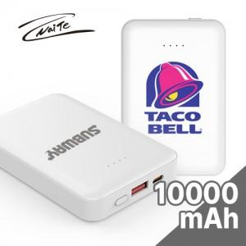

【상세/제작정보】 | - 택배비 1박스 5,500원(VAT포함) 발생

【인쇄/포장옵션】 | 레이저, 풀칼라 / 포장지포장

【공급단가】 | 수량 | 100~ | 300~ | 500~ | 1,000~ | 3,000~
*VAT별도 | 단가 | 8,640원 | 8,490원 | 8,280원 | 8,130원 | 7,920원

【상품 URL】 | http://www.easy1.co.kr/src/goods_detail.php?gdno=31782

